Tender 2024 printed POSM
პოსტერი 300 გრ | A3 ლამინაციის გარეშე |  | A4 ლამინაციის გარეშე |  | A5 ლამინაციის გარეშე
1-50 |  |  |  |  |  |  | 4566
50-100 |  |  |  |  |  |  | #VALUE!
100-500 |  |  |  |  |  |  | #VALUE!
500-1000 |  |  |  |  |  |  | #VALUE!
1000-2000 |  |  |  |  |  |  | #VALUE!
2000-3000 |  |  |  |  |  |  | #VALUE!
3000-5000 |  |  |  |  |  |  | #VALUE!
5000-7000 |  |  |  |  |  |  | #VALUE!

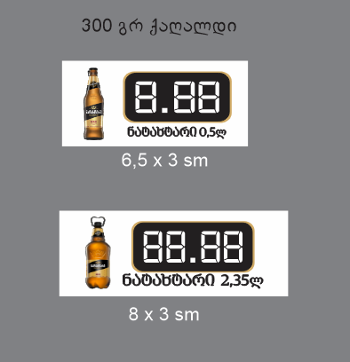
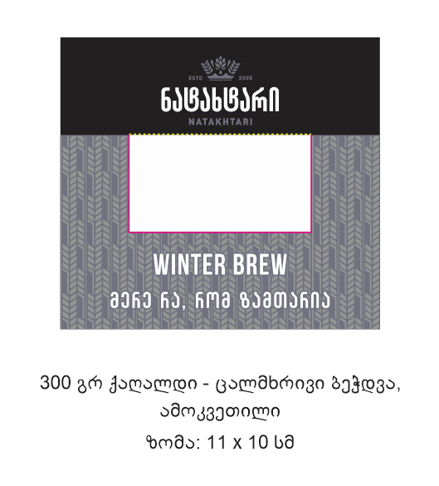
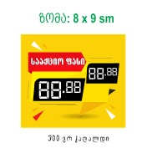
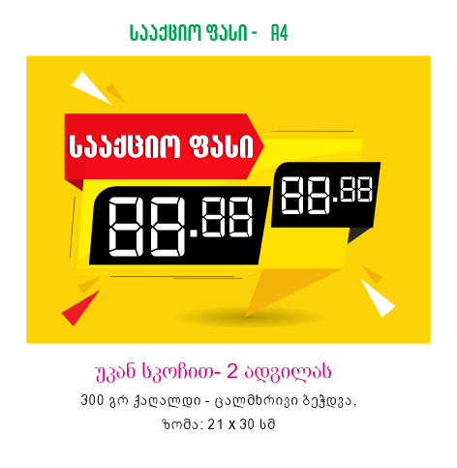
პოსტერზე წებოვნობის შემთხვევაში ფასნამატი ნიმუშის მიხედვით |  |  |  |  |  | 65
ფორმატი | ფასი სკოჩებით |  |  |  | 17
A3 |  |  | 0.11664 | 0.07
A4 |  |  | 0.18576 | 0.14 |  | 16
A5 |  |  | 0.0864 | 0.058333333333 |  | 67.5
 |  |  |  |  |  | 100
ფასმაჩვენებლები 300 გრ | 6,5/3 cm | 8/3 cm | A4 | 8/9 cm | 10/11 cm
500-1000
1000-5000
5000-10000
10000-20000
20000-50000
50000-100000
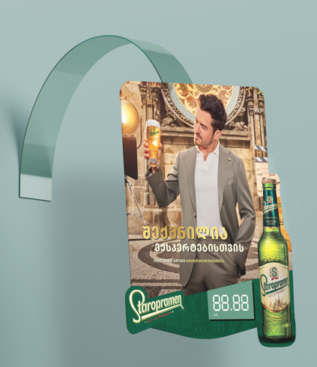
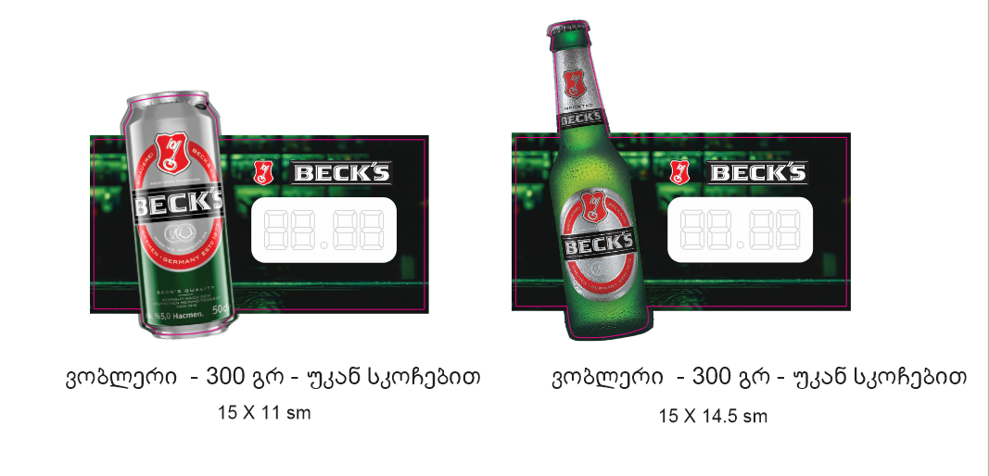
100000-150000
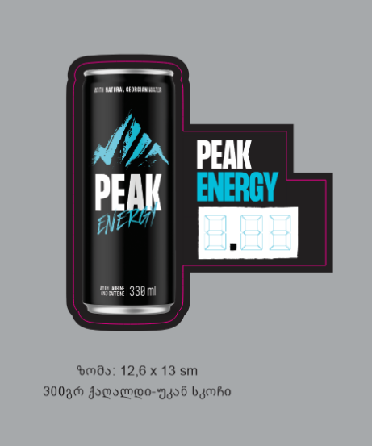
 | 1-50 | 50-500 | 1000-2000 | 2000-3000 | 5000
Wobbler ფეხით 300 გრ
Wobbler უფეხო სკოჩით 300 გრ
15x15 cm |  |  |  |  |  |  | 16
12x18 cm
15x12 cm |  |  |  |  |  |  | 50
14x19 cm |  |  |  |  |  |  | 66

Multipack
500-1000
1000-5000
5000-10000
10000-20000

